关系图
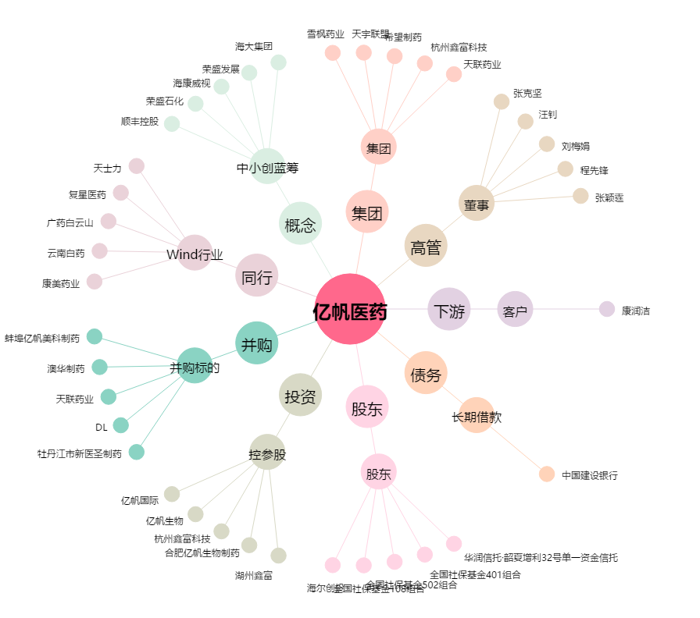
亿帆医药[002019.SZ] - 关系概览图

